Hoja 1
Scores |  |  | MAX |  |  | TOTAL | TAREA 2
1665 | 1176 | 1667 | 2137 |  |  | 90
1275 | 1666 | 1277 | MIN |  |  |  | SCORES DISTRIBUCION DE FRECUENCIA
1650 | 1276 | 1652 | 940
1590 | 1651 | 1592 |  |  |  |  | 1. VER LA DISTRIBUCION DE FRECUENCIA Y EL HISTOGRAMA EN EL EXCEL "SCORES TAREA 2" , ADICIONAL VER EL CODIGO EN SPYDER Y LA IMAGEN "HISTOGRAMA SCORES PYTHON"
1475 | 1591 | 1477 |  |  |  |  | 2. LA DISTRIBUCION COMO PUEDEN VER EN LAS IMAGENES DEL HISTOGRAMA ES NORMAL, DONDE SE ACUMULA LA MAYORIA DE LOS DATOS EN LA MEDIA EN ESTE CASO de 1511 (ver en el codigo),
1490 | 1476 | 1492 |  |  |  |  | ADICIONALMENTE SE PUEDE OBSERVAR LA FORMA DEL GRAFICO (HIST) QUE DA LA FORMA NORMAL CON Y UNA DESVIACION TIPICA DE 261.9809153354496 (ver en el codigo).
1525 | 1491 | 1527 | BIN | FRECUENCIA | FRECUENCIA % | FRECUENCIA RELATIVA | 3. A LOS QUE CREARON LA PRUEBA LES RECOMIENDO VALIDAR SI LA MISMA CORRESPONDE A LOS CONOCIMIENTOS O ITERESES DE LOS ESTUDIANTES YA QUE LA MAYORIA SE ENCUENTRA EN UN INTERVALO DE 1400 A 1600
2135 | 1526 | 2137 | 1000 | 3 | 3.33% | 0.03333333333 | EN SUS RESULTADOS Y EL PUNTAJE MAXIMO ES 2400 CASI EL DOBLE.
1560 | 2136 | 1562 | 1200 |  | 10.00% | 0.1 | 4. A LAS UNIVERSIDADES LES RECOMENDARIA NO FIJARSE EN EL TOTAL DEL SOCORE YA QUE ES UNA COMBINACION DE TRES COMPONENTES DE LOS CUALES UN ESTUDIANTE PUEDE TENER MENOS HABILIDADES EN MATEMATICAS QUE EN ESCRITURA
1880 | 1561 | 1882 | 1400 |  | 20.00% | 0.2 | Y SI LA CARRERA A LA CUAL VA A INGRESAR ES UNA INGENIERIA PUES SE ESTA TENIENDO UN SESGO EN LA INFORMACION, FINALMENTE LES DIRIA QUE LA MEDIA DE LA PRUEBA ES DONDE SE ENCUENTRA LA GRAN MAYORIA, ESTO PODRIA
1680 | 1881 | 1682 | 1600 |  | 33.33% | 0.3333333333 | PROBAR QUE LOS ALUMNOS SON BUENOS PARA UNOS COMPONENTES Y PARA OTROS NO, POR LO QUE SE DEBE REVISAR CON MAS DETALLE.
1560 | 1681 | 1562 | 1800 |  | 23.33% | 0.2333333333
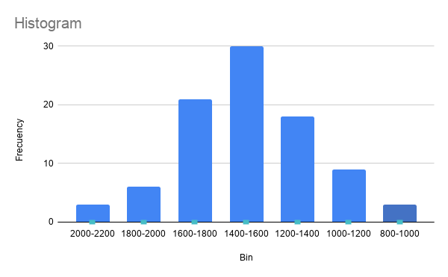
1355 | 1561 | 1357 | 2000 |  | 6.67% | 0.06666666667
1280 | 1356 | 1282 | 2200 |  | 3.33% | 0.03333333333
1150 | 1281 | 1152
1420 | 1151 | 1422 | TOTAL | 90 | 100.00% | 1
1440 | 1421 | 1442
940 | 1441 | 942
1645 | 941 | 1647 | BIN | Bin | Frecuency
1060 | 1646 | 1062 | 800-1000 | 800-1000 | 3
1485 | 1061 | 1487 | 1000-1200 | 1000-1200 | 9
1755 | 1486 | 1757 | 1200-1400 | 1200-1400 | 18
1260 | 1756 | 1262 | 1400-1600 | 1400-1600 | 30
1390 | 1261 | 1392 | 1600-1800 | 1600-1800 | 21
1780 | 1391 | 1782 | 1800-2000 | 1800-2000 | 6
1585 | 1781 | 1587 | 2000-2200 | 2000-2200 | 3
1990 | 1586 | 1992
1375 | 1991 | 1377 | TOTAL |  | 90
1730 | 1376 | 1732
1175 | 1731 | 1177

